DETAIL DES OFFRES PROPOSEES
COTISATION 2024 (Barème voté en Assemblée Générale du 28 juin 2021)
Pour rappel : le calcul du montant de la cotisation statutaire annuelle se fait en fonction du C.A. HT Jardin et/ou Piscine et/ou Animal de Compagnie réalisé par votre société sur le marché français. |  |  |  |  |  | Choisissez votre pack 2024 toujours à tarif dégréssif !
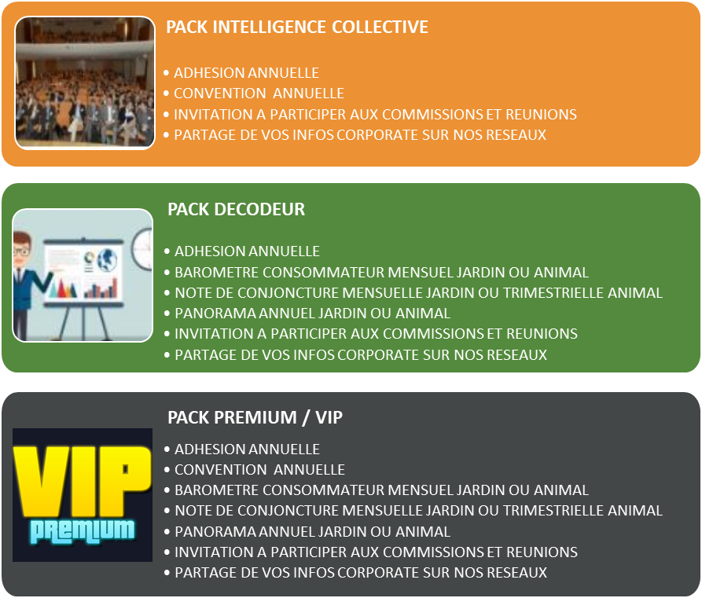
Votre cotisation
ADHESION ANNUELLE
TRANCHE DE COTISATION SUIVANT CA REALISE EN 2023 - MONTANT HT
C.A. REALISE DE - DE 300.000 € | 565 € | Û Le montant de votre adhésion correspond à la tranche de C.A. réalisé en 2023. Il est à reporter dans la colonne packs de votre choix sur l'onglet "bon de commande "
C.A. REALISE DE 300.000 A 1 M€ | 1,120 €
C.A. REALISE DE 1 A 4 M€ | 1,675 €
C.A. REALISE DE 4 A 8 M€ | 2,230 €
C.A. REALISE DE 8 A 15 M€ | 2,680 €
C.A. REALISE DE 15 A 30 M€ | 3,250 €
C.A. REALISE DE 30 A 40 M€ | 3,795 €
C.A. REALISE DE + DE 40 M€ | 4,460 €
Cotisation MEMBRES ASSOCIES (concerne uniquement les fédérations, syndicats et associations) Non Concerné par les packs Decodeur ou Premium | 565 €
Cotisation VIVANT (concerne uniquement les horticulteurs et éleveurs qui n'ont d'autre activité que celle-ci) | 1,120 €

Notre offre de produits et de services
ETUDES ET CONNAISSANCE MARCHE
OUTILS | DESCRIPTIF | FREQUENCE | TARIF ADHERENT SI PACK | TARIF ADHERENT HORS PACK | POUR INFORMATION TARIF APPLIQUE POUR UN NON ADHERENT
BAROMETRE CONSO ET CONJONCTURE | Retrouvez chaque mois les résultats de notre baromètre consommateurs Jardin et Animal de compagnie pour suivre au fil des saisons les comportements d'achats et les pratiques de vos cibles sur tous vos marchés : produits achetés, circuits fréquentés / préférés, intention d'achat... | Mensuel | PACK CATALYSEUR : NC ou à prendre en rajout Tarif Hors PACK PACK DECODEUR : 650 € PACK PREMIUM : 550 € | 900 € | 4,000 €
 | L'outil indispensable pour suivre l'évolution des ventes et volumes par familles de produits et par circuits de distribution et comparer vos performances à celui du marché grâce à notre panel distributeurs exclusif Promojardin-Prom'animal.
PANORAMA SECTORIEL ANNUEL JARDIN ET ANIMAL DE COMPAGNIE (TARIF UNITAIRE PAR ETUDE) | Une étude complète de plus de 350 pages pour : Disposer des statistiques détaillées dans les différents univers du jardin et de l’animal de compagnie. Analyser de manière approfondie et chiffrée les dynamiques de distribution. Vous aiguiller dans l’atteinte de vos cibles et dans la recherche de nouvelles opportunités d’affaires. Décrypter les tendances structurelles et conjoncturelles qui animent les secteurs du jardin et de l’animal de compagnie. | Annuel | PACK CATALYSEUR : NC ou à prendre en rajout Tarif Hors PACK PACK DECODEUR : 750 € PACK PREMIUM : 650 € | 1,000 € | 6,300 €

COMMUNICATION / ECHANGES ET PARTAGES
OUTILS | DESCRIPTIF | FREQUENCE | TARIF ADHERENT SI PACK | TARIF ADHERENT HORS PACK | POUR INFORMATION TARIF POUR UN NON ADHERENT
NEWSLETTER / LINKEDIN | Des informations diverses et variées afin de garder un œil sur nos marchés jardin et animal de compagnie. Une veille pour vous fournir des éclairages utiles à vos prises de décisions. Des outils de communication à votre disposition pour partager auprès de 1200 contacts vos innovations, vos produits, vos informations corporate. | Bi-Mensuelle pour la newsletter Hebdo pour les posts Link | INCLUS | INCLUS | Relai des infos corporate : réservé exclusivement aux adhérents
PARTICIPATION AUX COMMISSIONS DE TRAVAIL RECEPTION DES RAPPORTS | Des commissions d’actions et de réflexions : Des moments importants de rencontres et de convivialités afin de réfléchir aux priorités de nos marchés et vous permettre de progresser et d’innover. |  | INCLUS | INCLUS | Réservé exclusivement aux adhérents

EVENEMENT / RESEAU / CONVIVIALITE
OUTILS | DESCRIPTIF | FREQUENCE | TARIF ADHERENT SI PACK | TARIF ADHERENT HORS PACK | POUR INFORMATION TARIF POUR UN NON ADHERENT
CONVENTION | Grand événement fédérateur annuel de nos marchés. La Convention vous invite pour une journée de rencontres, d'information et de partage, au cours de laquelle vous aurez l'occasion d'échanger avec les professionnels de tous les secteurs d'activité jardin et animal de compagnie. La réputation de la convention s'est bâtie sur les interventions de haut niveau que nous parvenons chaque année à présenter et qui viennent compléter la présentation en avant-première des statistiques de nos marchés. | Annuelle | PACK CATALYSEUR : 370 € PACK DECODEUR : NC PACK PREMIUM : 250 € | 470 € | 750 €
WEBINAIRES ETUDES | Une journée complète lors de laquelle sont présenteés les données annuelles de nos panoramas sectoriels jardin et animal de compagnie. Autre nouveauté de l’année, nous vous proposons des webinaires trimestriels pour décrypter ensemble : - La conjoncture de vos marchés - Le bilan des ventes par famille de produits et par circuit - Les tendances de consommation | Trimestriel | INCLUS | 250 € | Réservé exclusivement aux adhérents
REUNIONS REGIONALES | Décision de régionaliser les rencontres entre les acteurs du monde du jardin et de l'animal de compagnie autour d'un moment convivial et d'une conférence thématique liée à des problématiques du moment | Annuelle | INCLUS | OFFERT | Réservé exclusivement aux adhérents

BON DE COMMANDE
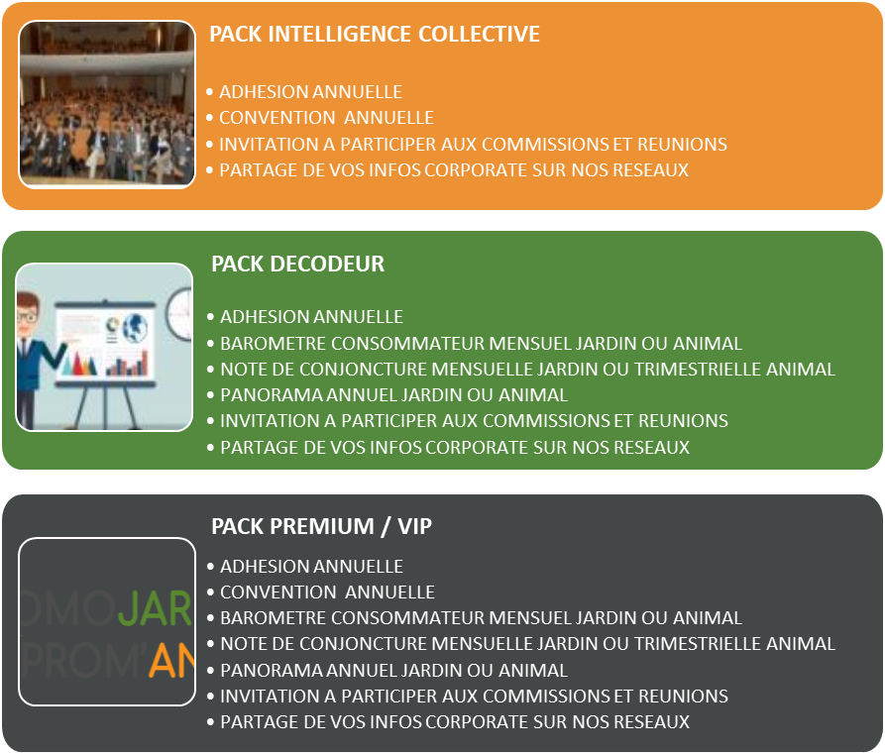
APPEL A COTISATION 2024 |  |  |  |  |  |  |  | JE CHOISIS MON PACK EN FONCTION DE MES BESOINS CONTENU DE CHAQUE PACK :
Le calcul du montant de la cotisation statutaire annuelle se fait en fonction du CA HT Jardin et/ou Piscine et/ou Animal de Compagnie réalisé par votre société sur le marché français en 2023

SOCIETE : ………………………. |  | CONTACT : |  |  | CA REALISE EN 2023 (OBLIGATOIRE) :

 |  | JE CHOISIS MON PACK ET Je renseigne la tranche de ma cotisation annuelle dans la colonne du pack de mon choix
 |  | PACK INTELLIGENCE COLLECTIVE | PACK DECODEUR | PACK PREMIUM / VIP |  | ADHESION CHOIX LIBRE | ç Si choix Adhésion libre reporter les montants " Tarif Hors Pack "
ADHESION ANNUELLE
REPORT DU MONTANT DE COTISATION CORRESPONDANT AU CA REALISE EN 2023

ETUDES ET CONNAISSANCE MARCHE
BAROMETRE CONSO ET CONJONCTURE DONNEES CONSO, CONJONCTURELLES ET RETAIL DANS UN LIVRET DE 13 PAGES |  | - | 650 € | 550 €

PANORAMA ANNUEL JARDIN (voir liste déroulante et séléctionner manuellement le montant dans la colonne du pack choisi) |  | -
PANORAMA ANNUEL ANIMAL DE COMPAGNIE (voir liste déroulante et séléctionner manuellement le montant dans la colonne du pack choisi) |  | -

EVENEMENT / RESEAU / CONVIVIALITE
CONVENTION TARIF PAR PERSONNE (Si inscription de plusieurs personnes multiplier le tarif unitaire par le nombre de places souhaitées) |  | 370 € | - | 250 €
WEBINAIRES ETUDES (Offert si choix d'un pack sinon à séléctionner en cas d'adhésion libre) |  | OFFERT | OFFERT | OFFERT
REUNIONS REGIONALES |  | OFFERT | OFFERT | OFFERT |  | OFFERT

 |  | PACK INTELLIGENCE COLLECTIVE | PACK DECODEUR | PACK PREMIUM |  | ADHESION CHOIX LIBRE

 | TOTAL HT | 370 € | 650 € | 800 € |  | 0 €
 | TVA | 74 € | 130 € | 160 € |  | 0 €
 | TOTAL TTC A REGLER | 444 € | 780 € | 960 € |  | 0 €

Plus d'informations sur chaque service dans l'onglet détail des offres proposées Les tarifs des offres de produits et services proposés sont degressif en fonction du pack choisi

Méthode de remplissage :
1- vous devez sélectionner le montant correspondant à votre tranche de cotisation dans la colonne pack de votre choix à l'aide de la flèche sur la cellule.
2- En fonction de l'étude annuelle que vous souhaitez vous séléctionnez dans la liste déroulante le montant à l'aide de la flèche sur la cellule.
3- Le total à régler se calcul automatiquement.

Pour toutes questions, n'hésitez pas à me contacter au 06.19.18.43.35

